フレームワーク制作
作業内容 | 好みのパーツを公式サイトで探しながら、htmlとCSSをカスタマイズ

ヘッダ
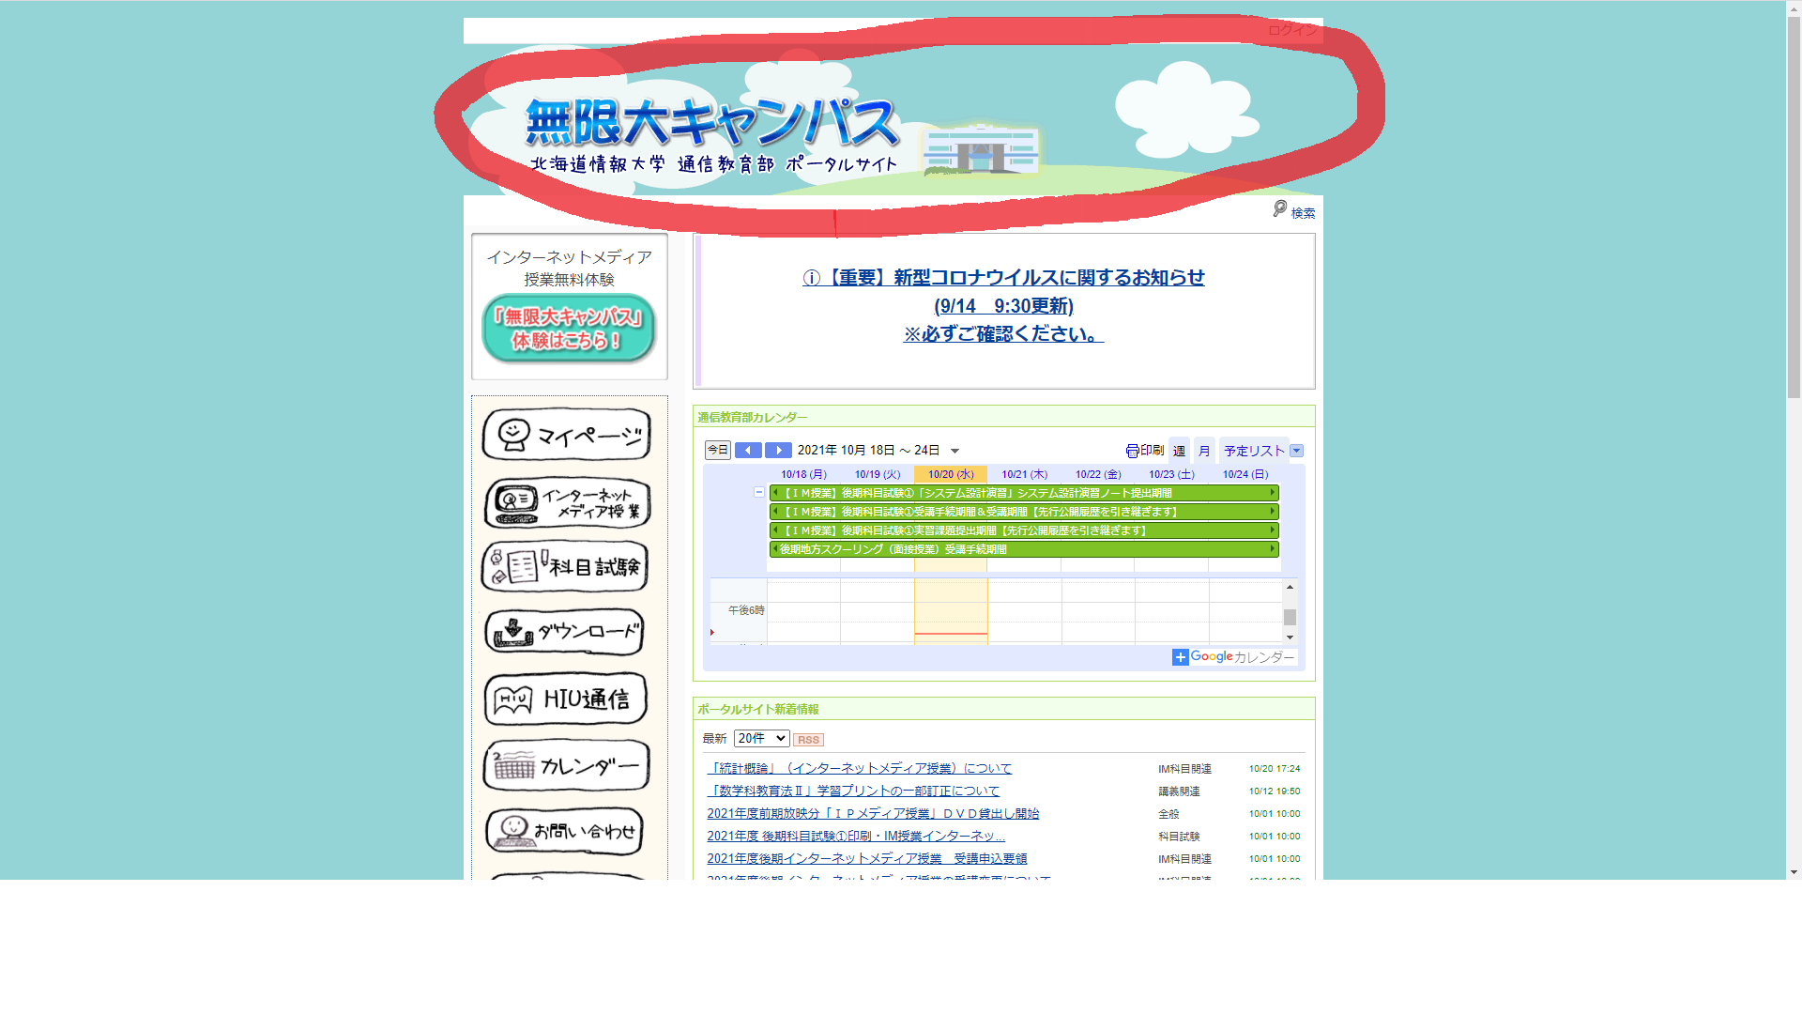

村井

メインコンテンツ
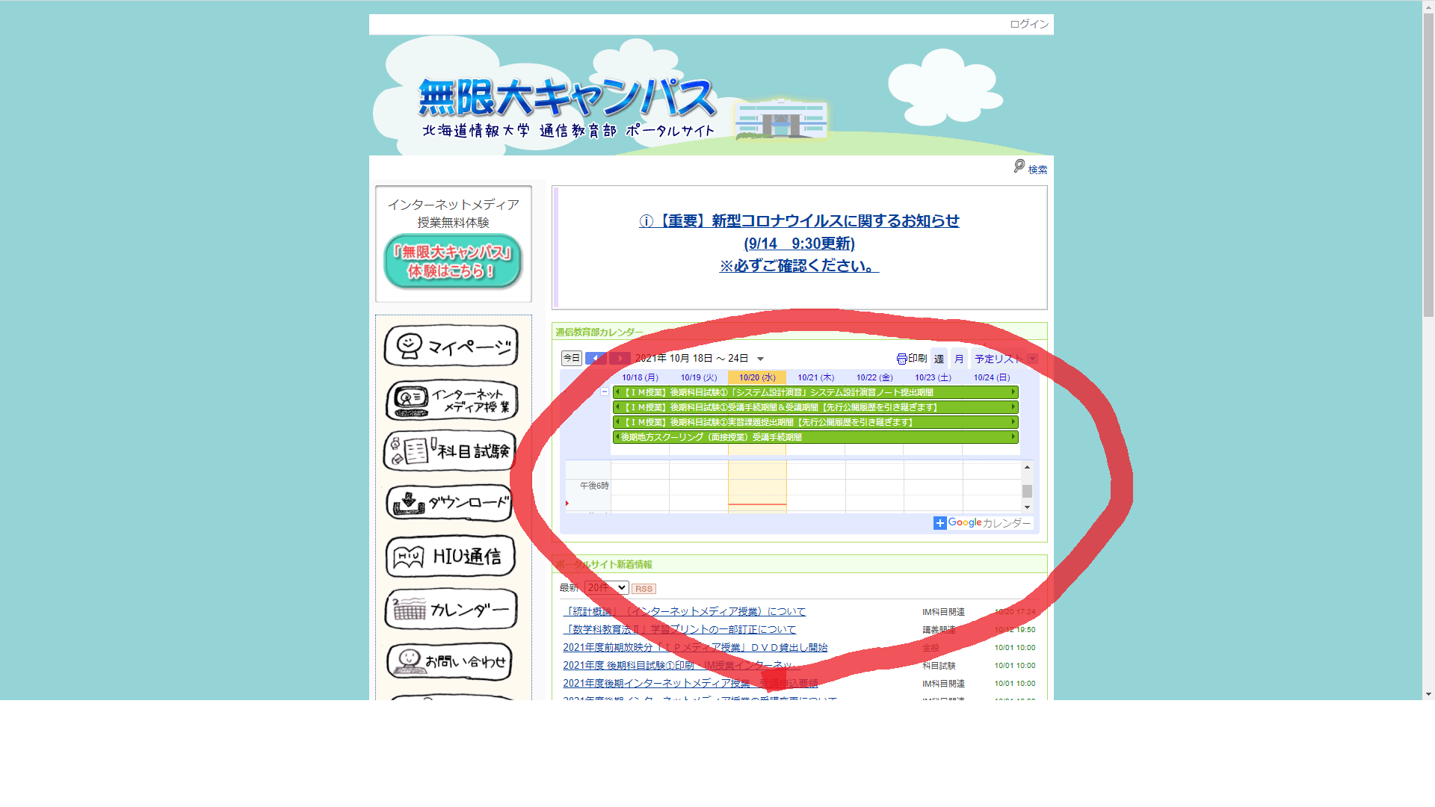

樫本

フッタ
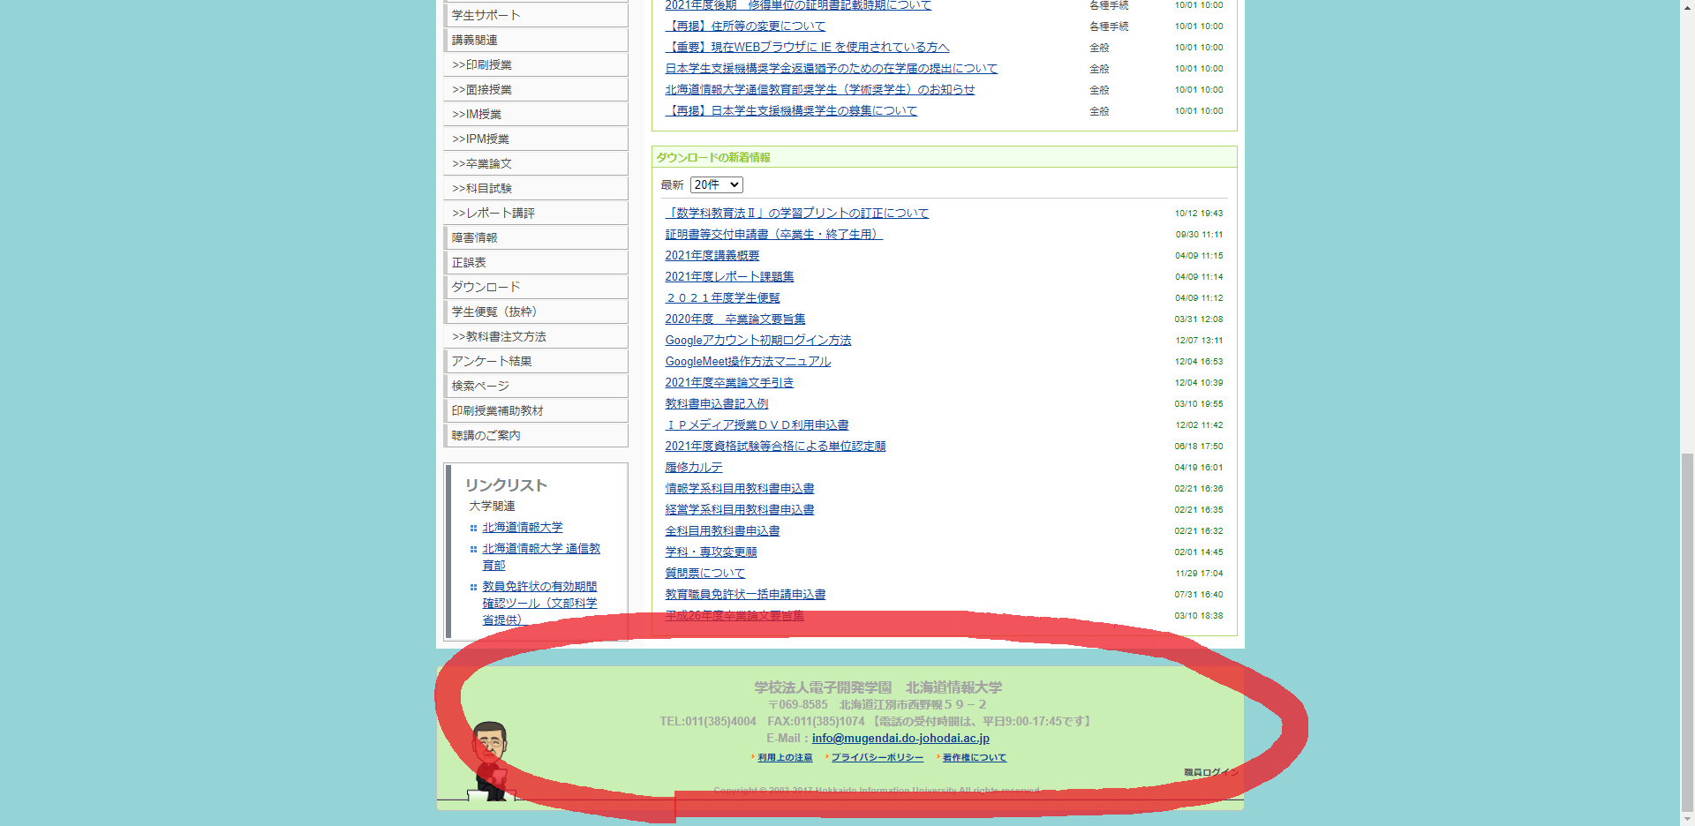

山本翔

サイドバー
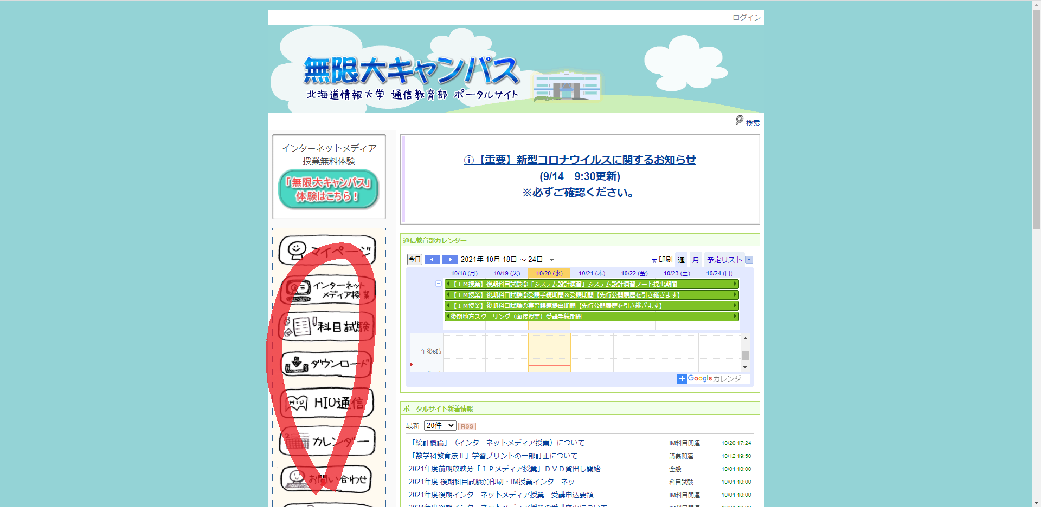

角倉

個別機能開発
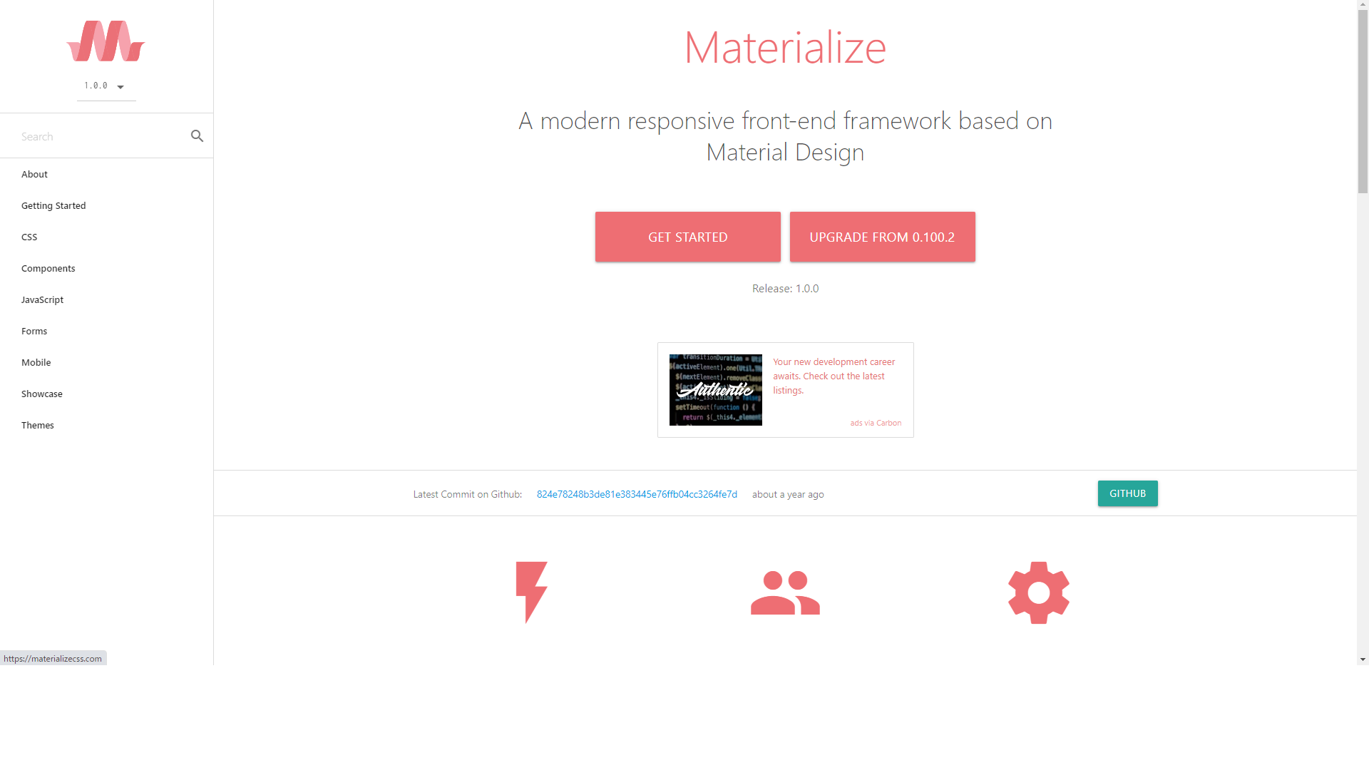
作業内容

Materializeの使い方確認

https://materializecss.com/

